상품제안서
심플데이즈 안심가드 슬림 비건 여권파우치 | 상품코드: F33036

 |  |  |  |  |  |  | 02-412-0044 | www.easy1.co.kr
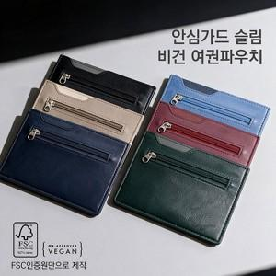

【상세/제작정보】 | 금형비 수량 관계없이 40,000원vat별도 (인쇄 기본사이즈 이상 비용 추가됩니다.) 택배비별도 지퍼백(1BOX 200개) / 종이케이스(1BOX 150개)

【인쇄/포장옵션】 | 불박 / 지퍼백

【공급단가】 | 수량 | 100~ | 300~ | 500~ | 1,000~ | 3,000~
*VAT별도 | 단가 | 6,720원 | 6,600원 | 6,440원 | 6,320원 | 6,160원

【상품 URL】 | https://dev.easy1.co.kr:443/src/goods_detail.php?gdno=33036

